Shop-Bestellformular


1. Bestell-, Kauf-, und Abholbedingungen |  |  | 2. Legende

Die Bestell- Kauf- und Abholbedingungen hast Du auf der Internetseite (oder auf dem PDF-Dokument mit Zusatzinformationen ebenfalls auf der Internetseite) gelesen und erklärst dich durch die Verwendung dieses Shop-Bestellformular mit den entsprechenden Bediungenen einverstanden. |  |  | * | Musseingabe

 |  |  |  | Text oder Zahl Eingabe

 |  |  |  | DropDown Auswahl

3. Persönliche Angaben

Vorname * |  |  | Name *

Strasse / Nr. *

PLZ * |  |  | Ort *

Mobiltelefon * |  |  | E-Mail *

Mitgliedschaft *

4. Bestellung

Produkt | Grösse (*) |  | Menge * | Preis | /Stk. |  | Preis

Dächlikappe | Universalgrösse (dank Klettverschluss individuell einstellbar) |  |  | CHF 0.00 | /Stk. |  | CHF 0.00

Schlauchschal / Loop-Schal | Universalgrösse (48.8 cm Schlauchlänge & 25.5 cm Schlauchbreite) |  |  | CHF 0.00 | /Stk. |  | CHF 0.00

Poloshirt |  |  |  | CHF 0.00 | /Stk. |  | CHF 0.00

Motorradweste |  |  |  | CHF 0.00 | /Stk. |  | CHF 0.00

Softshellgilet |  |  |  | CHF 0.00 | /Stk. |  | CHF 0.00

Softshelljacke (Grösse S - 2XL) |  |  |  | CHF 0.00 | /Stk. |  | CHF 0.00

Softshelljacke (Grösse 3XL) | 3XL |  |  | CHF 0.00 | /Stk. |  | CHF 0.00

Banner (für an Beinschild) | Universalgrösse (14.5 cm Höhe bei 45.0 cm Breite) |  |  | CHF 0.00 | /Stk. |  | CHF 0.00

Badge-Folie (magnetisch) | Universalgrösse (8 cm Höhe bei 7 cm Breite) |  |  | CHF 0.00 | /Stk. |  | CHF 0.00

Badge-Textil (aufbügeln) | Universalgrösse (8.4 cm Höhe bei 7.3 cm Breite) |  |  | CHF 0.00 | /Stk. |  | CHF 0.00

Fahne | Universalgrösse |  |  | CHF 0.00 | /Stk. |  | CHF 0.00

 |  |  |  |  |  | Summe | CHF 0.00

5. Bestellungsaufgabe |  | 6. Bestellungsaktivierung

Sende diese Excel-Datei an shop@vespaclubschaffhausen.ch |  | Überweise die ermittelte Bestellsumme via untenstehndem Einzahlungsschein mit Zusätzlicher Informationen "VCSH-Shop-Bestellung".

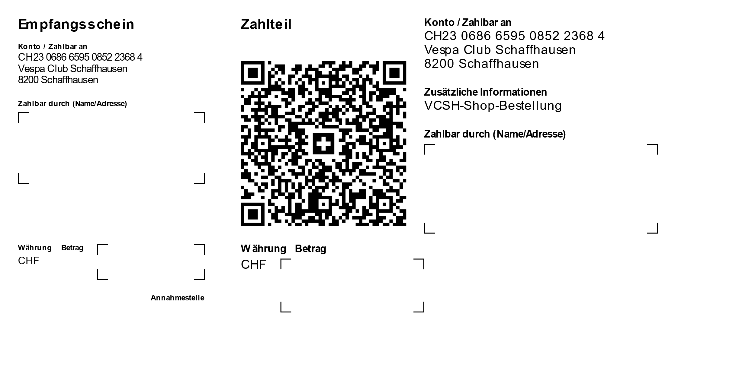
7. weiterer Ablauf

Nach Sicherstellung des Zahlungseingangs der bestellten Shop Produkte durch unseren Kassier, werden diese an unseren Materialwart zur Bestellung freigegeben.

Nach Eingang der bestellten Shop Produkte bei unserem Materialwart, werden zwei Termine zur Abholung der Produkte am Standort des Materialwarts angeboten werden.

